Справка
 |  |  |  |  |  |  |  |  |  | Форма 0503730 с. 5
СПРАВКА
о наличии имущества и обязательств на забалансовых счетах

Номер | Наименование | Код | На начало года |  |  |  | На конец отчетного периода
забалан- | забалансового счета, | стро- | деятельность с целевыми средствами | деятельность по государственному заданию | приносящая доход деятельность | итого | деятельность с целевыми средствами | деятельность по государственному заданию | приносящая доход деятельность | итого
сового | показателя | ки
счета
1 | 2 | 3 | 4 | 5 | 6 | 7 | 8 | 9 | 10 | 11
01 | Имущество, полученное в пользование | 010 | - | - | - | - | - | - | - | -
02 | Материальные ценности на хранении | 020 | - | - | - | - | - | 39.00 | 9.00 | 48.00
03 | Бланки строгой отчетности | 030 | - | - | - | - | - | - | - | -
04 | Сомнительная задолженность, всего | 040 | - | - | - | - | - | - | - | -
 | в том числе:

05 | Материальные ценности, оплаченные по централизованному снабжению | 050 | - | - | - | - | - | - | - | -
06 | Задолженность учащихся и студентов за невозвращенные материальные ценности | 060 | - | - | - | - | - | - | - | -
07 | Награды, призы, кубки и ценные подарки, сувениры | 070 | - | - | - | - | - | - | - | -
08 | Путевки неоплаченные | 080 | - | - | - | - | - | - | - | -
09 | Запасные части к транспортным средствам, выданные взамен изношенных | 090 | - | - | - | - | - | - | - | -
10 | Обеспечение исполнения обязательств, всего | 100 | - | - | - | - | - | - | - | -
 | в том числе:
 | задаток | 101 | - | - | - | - | - | - | - | -
 | залог | 102 | - | - | - | - | - | - | - | -
 | банковская гарантия | 103 | - | - | - | - | - | - | - | -
 | поручительство | 104 | - | - | - | - | - | - | - | -
 | иное обеспечение | 105 | - | - | - | - | - | - | - | -
12 | Спецоборудование для выполнения научно-исследовательских работ по договорам с заказчиками | 120 | - | - | - | - | - | - | - | -

 |  |  |  |  |  |  |  |  |  | Форма 0503730 с. 6
Номер | Наименование | Код | На начало года |  |  |  | На конец отчетного периода
забалан- | забалансового счета, | стро- | деятельность с целевыми средствами | деятельность по государственному заданию | приносящая доход деятельность | итого | деятельность с целевыми средствами | деятельность по государственному заданию | приносящая доход деятельность | итого
сового | показателя | ки
счета
1 | 2 | 3 | 4 | 5 | 6 | 7 | 8 | 9 | 10 | 11
13 | Экспериментальные устройства | 130 | - | - | - | - | - | - | - | -
15 | Расчетные документы, не оплаченные в срок из-за отсутствия средств на счете государственного (муниципального) учреждения | 150 | - | - | - | - | - | - | - | -
16 | Переплата пенсий и пособий вследствие неправильного применения законодательства о пенсиях и пособиях, счетных ошибок | 160 | - | - | - | - | - | - | - | -
17 | Поступления денежных средств, всего | 170 | - | - | - | - | 40,000.00 | 46,367,035.00 | 7,104.46 | 46,414,139.46
 | в том числе:
 | доходы | 171 | - | - | - | - | 40,000.00 | 46,367,035.00 | - | 46,407,035.00
 | расходы | 172 | - | - | - | - | - | - | - | -
 | источники финансирования дефицита | 173 | - | - | - | - | - | - | 7,104.46 | 7,104.46
18 | Выбытия денежных средств, всего | 180 | - | - | - | - | 40,000.00 | 46,367,035.00 | 7,968.77 | 46,415,003.77
 | в том числе:
 | доходы | 181 | - | - | - | - | - | - | - | -
 | расходы | 182 | - | - | - | - | 40,000.00 | 46,367,035.00 | 864.31 | 46,407,899.31
 | источники финансирования дефицита | 183 | - | - | - | - | - | - | 7,104.46 | 7,104.46
20 | Задолженность, невостребованная кредиторами, всего | 200 | - | - | - | - | - | - | - | -
 | в том числе:

21 | Основные средства в эксплуатации | 210 | - | 712,633.12 | 473,697.71 | 1,186,330.83 | - | 667,115.44 | 437,034.82 | 1,104,150.26
22 | Материальные ценности, полученные по централизованному снабжению | 220 | - | - | - | - | - | - | - | -
23 | Периодические издания для пользования | 230 | - | - | - | - | - | - | - | -
24 | Нефинансовые активы, переданные в доверительное управление | 240 | - | - | - | - | - | - | - | -
25 | Имущество, переданное в возмездное пользование (аренду) | 250 | - | - | - | - | - | - | - | -
26 | Имущество, переданное в безвозмездное пользование | 260 | - | - | - | - | - | - | - | -
27 | Материальные ценности, выданные в личное пользование работникам (сотрудникам) | 270 | - | - | - | - | - | - | - | -

 |  |  |  |  |  |  |  |  |  | Форма 0503730 с.7
Номер | Наименование | Код | На начало года |  |  |  | На конец отчетного периода
забалан- | забалансового счета, | стро- | деятельность с целевыми средствами | деятельность по государственному заданию | приносящая доход деятельность | итого | деятельность с целевыми средствами | деятельность по государственному заданию | приносящая доход деятельность | итого
сового | показателя | ки
счета
1 | 2 | 3 | 4 | 5 | 6 | 7 | 8 | 9 | 10 | 11
30 | Расчеты по исполнению денежных обязательств через третьих лиц | 290 | - | - | - | - | - | - | - | -
31 | Акции по номинальной стоимости | 300 | - | - | - | - | - | - | - | -
38 | Сметная стоимость создания (реконструкции) объекта концессии | 310 | - | - | - | - | - | - | - | -
39 | Доходы от инвестиций на создание и (или) реконструкцию объекта концессии | 320 | - | - | - | - | - | - | - | -
40 | Финансовые активы в управляющих компаниях | 330 | - | - | - | - | - | - | - | -
45 | Доходы и расходы по долгосрочным договорам строительного подряда | 350 | - | - | - | - | - | - | - | -
49 | Непризнанный результат объекта инвестирования | 360 | - | - | - | - | - | - | - | -

Руководитель | 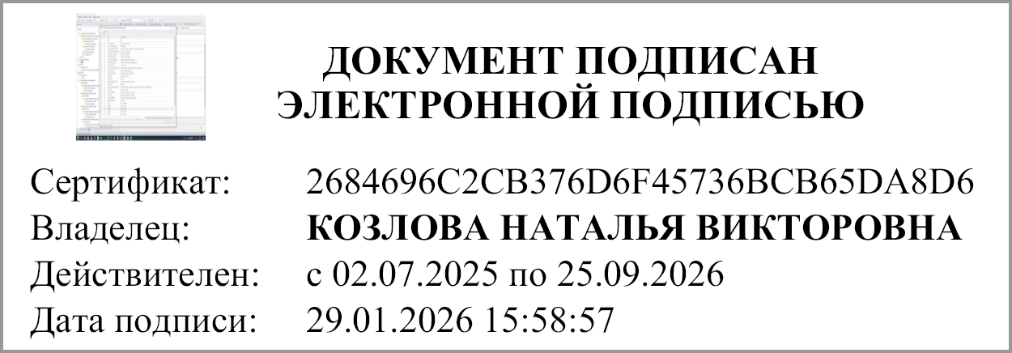 |  |  | Козлова Наталья Викторовна | Главный бухгалтер | 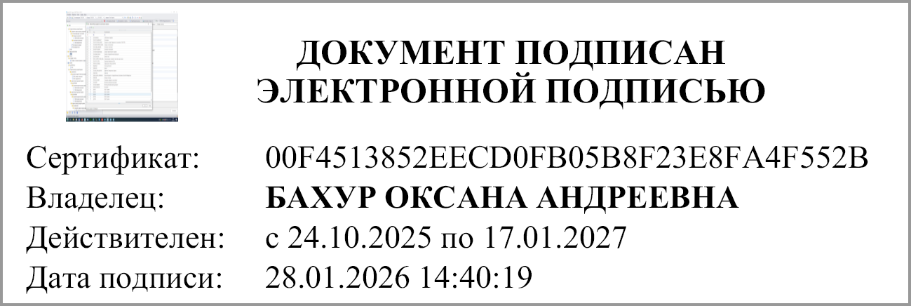
 | (подпись) |  |  | (расшифровка подписи) |  |  | (подпись) |  | (расшифровка подписи)

 |  | Централизованная бухгалтерия
 |  |  |  |  | (наименование ОГРН, ИНН, КПП, местонахождение )

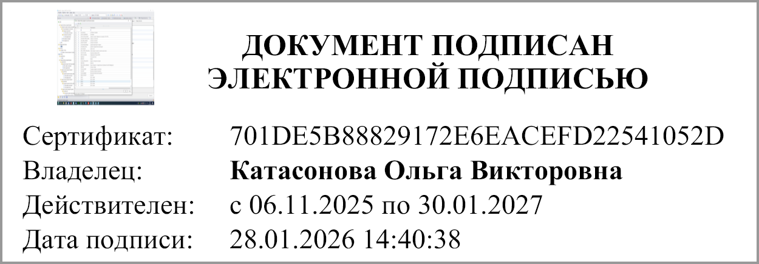

 |  | Руководитель
 |  | (уполномоченное лицо) |  | (должность) |  |  | (подпись) |  | (расшифровка подписи)

Исполнитель
 | (должность) |  | (подпись) |  | (расшифровка подписи) |  |  | (телефон, e-mail)

29.01.2026

"01" января 2026 г.

Документ подписан электронной подписью. Руководитель(КОЗЛОВА НАТАЛЬЯ ВИКТОРОВНА, Сертификат: 2684696C2CB376D6F45736BCB65DA8D6, Действителен: с 02.07.2025 по 25.09.2026), Руководитель централизованной бухгалтерии(Катасонова Ольга Викторовна, Сертификат: 701DE5B88829172E6EACEFD22541052D, Действителен: с 06.11.2025 по 30.01.2027), Главный бухгалтер(БАХУР ОКСАНА АНДРЕЕВНА, Сертификат: 00F4513852EECD0FB05B8F23E8FA4F552B, Действителен: с 24.10.2025 по 17.01.2027)

